Übersicht
Projektstammdaten

Projektname | Projekt 0815
Projektnummer | Projektnummer
Auftraggeber | Kunde X
Projektnummer | 002050
Projektverantwortlicher des Kunden | Herr Mustermann
Projektleiter | Herr Schnellschwätzer
Stellvertretender Projektleiter | Herr Bremser
Datum | 18.03.2018
Teilprojektleiter | Teilprojektleiter 1
 | Teilprojektleiter 2
 | Teilprojektleiter 3
 | Teilprojektleiter 4
 | Teilprojektleiter 5

Nutzeranleitung:
Bitte nur die weißen Felder ausfüllen.
Die Projektstammdaten werden auf alle Blätter weiterkopiert
Die Datei ist offen und damit jederzeit anzupassen. Bitte ggf an das Projekt anpassen…

Die Datei ist urheberrechtlich geschützt und darf nur mit Genehmigung der pm33.de Projekt- und Prozessmanagement verwendet
oder weitergeleitet werden.

Steckbrief
Projektsteckbrief

Projektname |  | Projekt 0815
Kunde/Auftraggeber |  | Kunde X
Projektnummer |  | 002050
Projektverantwortlicher des Kunden |  | Herr Mustermann
Projektleiter |  | Herr Schnellschwätzer
Stellvertretender Projektleiter |  | Herr Bremser
Datum |  | 18.03.2018
Mitwirkende |  | Teilprojektleiter 1
 |  | Teilprojektleiter 2
 |  | Teilprojektleiter 3
 |  | Teilprojektleiter 4
 |  | Teilprojektleiter 5

Projektziele

Oberziel / Strategisches Ziel

Einzelziele |  |  |  |  | Priorität
 |  |  |  |  | hoch
 |  |  |  |  | gering

Nutzen

Nutzen

Rahmenbedingungen

Was gehört nicht zum Projekt

Voraussichtliche Risiken/Störungen

Geplantes Budget und Business Case
Gesamt: |  |  | Davon intern: |  |  | Davon extern:
geplante Stückzahl |  |  | Chance auf ROI:

Geplante Meilensteine
Start: |  |  | Ende: |  |  | Dauer:
Zwischentermine (Meilensteine) | MS1: |  | MS2: | MS3: |  | MS 4: | MS5:

Schnittstellen

Projektbeteiligte

Funktion | Name |  | Vorname |  | Kontaktdaten |  | % Mitwirkung
 |  |  |  |  |  |  | 40%
 |  |  |  |  |  |  | 10%

Unterschrift Auftraggeber |  |  |  |  | Unterschrift Projektleiter

_________________________________________ |  |  |  |  | _________________________________________

Ziele
Ziele (Ziele sind SMART zu definieren: spezifisch / messbar / akzeptabel / realistisch / terminiert)


 | Projektname | Projekt 0815 |  | Mitwirkende | Teilprojektleiter 1
 | Kunde/Auftraggeber | Kunde X |  |  | Teilprojektleiter 2
 | Projektnummer | 002050 |  |  | Teilprojektleiter 3
 | Projektverantwortlicher des Kunden | Herr Mustermann |  |  | Teilprojektleiter 4
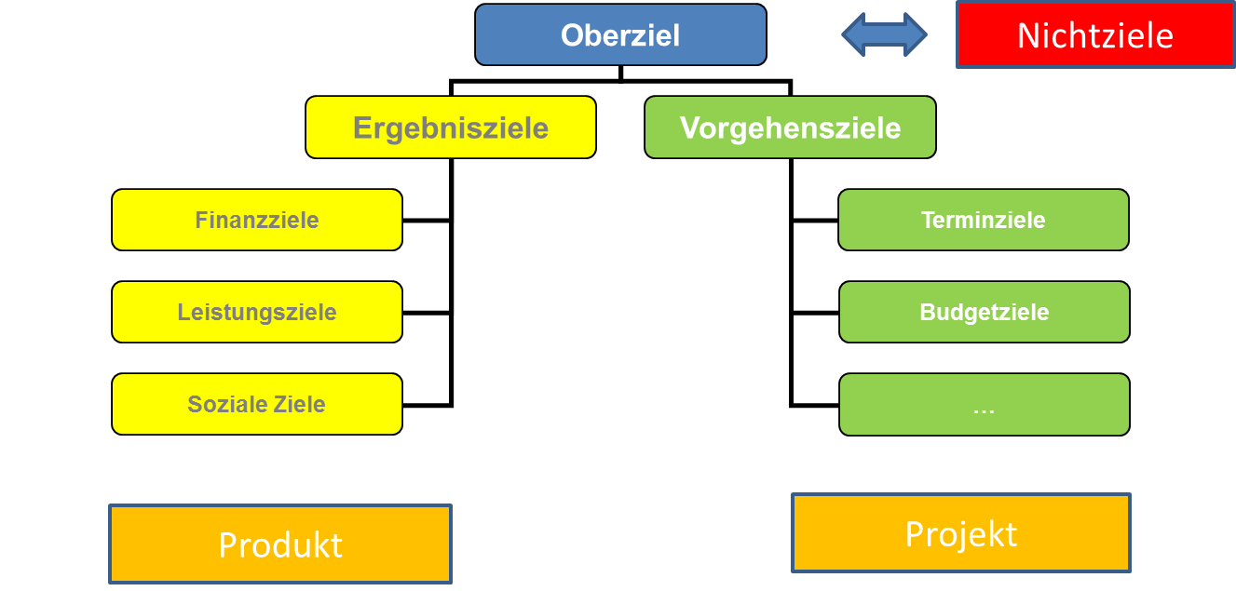
 | Projektleiter | Herr Schnellschwätzer |  |  | Teilprojektleiter 5
 | Stellvertretender Projektleiter | Herr Bremser
 | Datum | 18.03.2018

Nr. | 1. Kategorie | 2. Kategorie | Zielbeschreibung |  |  | Zielwert | Meßverfahren | Ziel-konflikte | Verant-wortung | Priorisierung | Termin
1 | Oberziel |  | 0 |  |  |  |  |  |  | Muss-Ziel
2 | Ergebnisziel | Finanzziel |  |  |  |  |  |  |  | Muss-Ziel
3 | Ergebnisziel | Leistungsziel |  |  |  |  |  |  |  | Muss-Ziel
4 | Ergebnisziel | Leistungsziel |  |  |  |  |  |  |  | Muss-Ziel
5 | Ergebnisziel | Leistungsziel |  |  |  |  |  |  |  | Muss-Ziel
6 | Ergebnisziel | Leistungsziel |  |  |  |  |  |  |  | Muss-Ziel
7 | Ergebnisziel | Leistungsziel |  |  |  |  |  |  |  | Muss-Ziel
8 | Ergebnisziel | Leistungsziel |  |  |  |  |  |  |  | Muss-Ziel
9 | Ergebnisziel | Leistungsziel |  |  |  |  |  |  |  | Muss-Ziel
10 | Ergebnisziel | Leistungsziel |  |  |  |  |  |  |  | Muss-Ziel
11 | Ergebnisziel | Leistungsziel |  |  |  |  |  |  |  | Muss-Ziel
12 | Ergebnisziel | Leistungsziel |  |  |  |  |  |  |  | Muss-Ziel
13 | Ergebnisziel | Leistungsziel |  |  |  |  |  |  |  | Muss-Ziel
14 | Ergebnisziel | Leistungsziel |  |  |  |  |  |  |  | Muss-Ziel |  |  | Übertrag aus dem Steckbrief
15 | Ergebnisziel | Sozialziel |  |  |  |  |  |  |  | Muss-Ziel |  | 0 |  | hoch
16 | Ergebnisziel | Sozialziel |  |  |  |  |  |  |  | Muss-Ziel |  | 0 |  | gering
17 | Vorgehensziel | Meilenstein |  |  |  |  |  |  |  | Muss-Ziel |  | 0 |  | 0
18 | Vorgehensziel | Meilenstein |  |  |  |  |  |  |  | Muss-Ziel |  | 0 |  | 0
19 | Vorgehensziel | Meilenstein |  |  |  |  |  |  |  | Muss-Ziel |  | #REF! |  | #REF!
20 | Vorgehensziel | Meilenstein |  |  |  |  |  |  |  | Soll-Ziel |  | #REF! |  | #REF!
21 | Vorgehensziel | Meilenstein |  |  |  |  |  |  |  | Soll-Ziel |  | #REF! |  | #REF!
22 | Vorgehensziel | Meilenstein |  |  |  |  |  |  |  | Muss-Ziel |  | 0 |  | 0
23 | Vorgehensziel | Budgetziel |  |  |  |  |  |  |  | Muss-Ziel |  | 0 |  | 0
24 | Vorgehensziel | Budgetziel |  |  |  |  |  |  |  | Muss-Ziel |  | 0 |  | 0
25 | Nichtziel |  |  |  |  |  |  |  |  |  |  | 0 |  | 0
26 | Nichtziel

Phasenplanung
Phasenplanung und Ressourcenplanung

 | Projektname | Projekt 0815 |  | Mitwirkende |  |  |  | Teilprojektleiter 1
 | Kunde/Auftraggeber | Kunde X |  |  |  |  |  | Teilprojektleiter 2
 | Projektnummer | 002050 |  |  |  |  |  | Teilprojektleiter 3
 | Projektverantwortlicher des Kunden | Herr Mustermann |  |  |  |  |  | Teilprojektleiter 4
 | Projektleiter | Herr Schnellschwätzer |  |  |  |  |  | Teilprojektleiter 5
 | Stellvertretender Projektleiter | Herr Bremser
 | Datum | 18.03.2018
 |  |  |  | Kalenderwochen 2018/2019
 |  |  | Kalenderwochen | 48 | 49 | 50 | 51 | 52 | 1 | 2 | 3 | 4 | 5 | 6 | 7 | 8 | 9 | 10 | 11 | 12 | 13 | 14 | 15 | 16 | 17 | 18 | 19 | 20 | 21 | 22 | 23 | 24 | 25 | 26 | 27 | 28 | 29 | 30 | 31 | 32 | 33 | 34 | 35 | 36 | 37 | 38 | 39 | 40 | 41 | 42 | 43 | 44 | 45 | 46 | 47

Start
Meilenstein 1
Meilenstein 2
Meilenstein 3
Abschluß
Meilensteinbezeichnung
Meilensteine |  |  |  |  |  |  |  | 1 |  |  |  |  |  |  |  | 1 |  |  |  |  |  |  |  |  |  | 1 |  |  |  |  |  |  |  |  | 1 |  |  |  |  |  |  |  |  | 1
Phasen

Phasenabschluss-/Meilenstein-Ziele

PL |  |  | Kapazität in h |  |  |  |  |  |  |  |  |  |  |  |  |  | 3 | 4 | 3 | 5 | 6 | 2 | 7 | 8 | 15

Ressource 2 |  |  | Kapazität in h |  |  |  |  |  |  |  |  |  |  |  |  |  | 3 | 4 | 3 | 5 | 6 | 2 | 7 | 8 | 5

Ressource 3 |  |  | Kapazität in h |  |  |  |  |  |  |  |  |  |  |  |  |  | 3 | 4 | 3 | 5 | 6 | 2 | 7 | 8 | 5

Stellungnahme bei Terminverschiebungen: |  |  |  |  |  |  |  |  |  |  |  |  |  |  | U | urlaubsbedingt geringfügigere Kapazität

 |  |  |  |  |  |  |  |  |  |  |  |  |  |  | 1 | Die vereinbarten Ziele werden erreicht = 1
 |  |  |  |  |  |  |  |  |  |  |  |  |  |  | 2 | Meilenstein teilweise freigegeben/ Maßnahmenplan bekannt = 2
 |  |  |  |  |  |  |  |  |  |  |  |  |  |  | 3 | Meilenstein Kritisch, kein Maßnahmenplan bekannt = 3

LOP
Liste offener Punkte

 | Projekt: | Projekt 0815 |  |  |  |  |  | Stand: | 18.03.2018

Nr. | Datum | Thema | Key Word | Maßnahme | Verantwortlich | Beteiligte | Status | Fälligkeitstermin | Priorität | Ergebnis / Bemerkung
1 |  |  |  |  |  |  | offen
2 |  |  |  |  |  |  | erledigt
3 |  |  |  |  |  |  | offen
4 |  |  |  |  |  |  | offen
5 |  |  |  |  |  |  | offen
6 |  |  |  |  |  |  | offen
7 |  |  |  |  |  |  | offen
8 |  |  |  |  |  |  | offen
9 |  |  |  |  |  |  | offen
10 |  |  |  |  |  |  | offen
11 |  |  |  |  |  |  | offen
12 |  |  |  |  |  |  | offen
13 |  |  |  |  |  |  | offen
14 |  |  |  |  |  |  | offen
15 |  |  |  |  |  |  | offen
16 |  |  |  |  |  |  | offen
17 |  |  |  |  |  |  | offen
18 |  |  |  |  |  |  | offen
19 |  |  |  |  |  |  | offen
20 |  |  |  |  |  |  | offen
21 |  |  |  |  |  |  | offen
22 |  |  |  |  |  |  | offen
23 |  |  |  |  |  |  | offen
24 |  |  |  |  |  |  | offen
25 |  |  |  |  |  |  | offen
26 |  |  |  |  |  |  | offen

